캐릭터
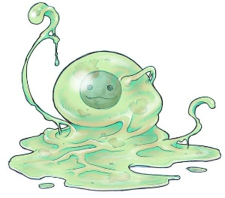
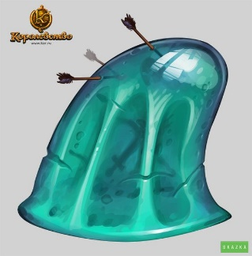

1 grid box = 16 pixel
 | 이름 | 슬라임 | 고블린 | 스켈레톤 | 골렘 | 미믹
 | 영문 | Slime_ | Goblin_ | Skeleton_ | Golem_ | Mimic_
 | 식별 | mob01 | mob02 | mob03 | mob04 | mob05
 | 구분 | Unit/Mob | Unit/Mob | Unit/Mob | Unit/Mob | Unit/Mob
 | 이미지 | 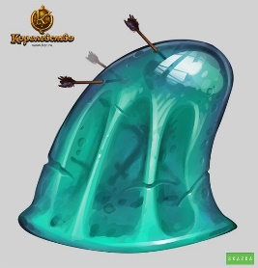 | 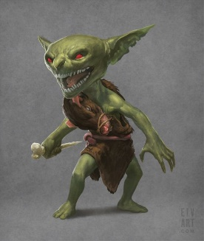 |  | 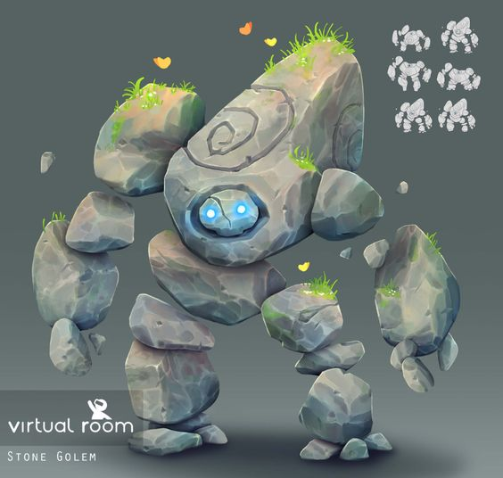 | 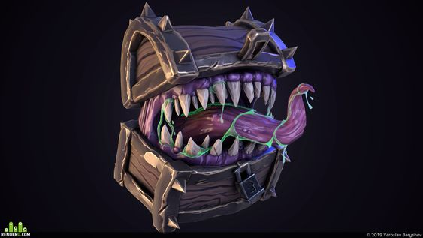 | 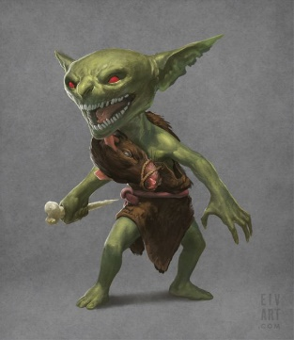 | 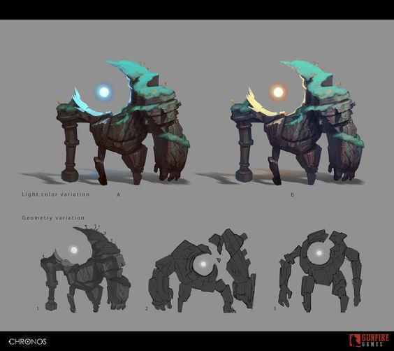 | 
 | 공격 타입 | 근거리 | 원거리 | 근거리/원거리 | 중거리 | 근거리
 | 체력 | 100 | 60 | 50 | 1000 | 100
 | 공격력 | 10 | 10 | 20 | 50 | 30
 | 공격속도 | 2 | 1 | 2 | 0.5 | 2
 | 이동속도 | 0.5 | 0.5 | 1 | 0.5 | 2
 | 상태 | 대기/이동/공격/피격/죽음 | 대기/이동/공격/피격/죽음 | 대기/이동/공격/피격/죽음 | 대기/이동/공격/피격/죽음 | 대기/이동/공격/피격/죽음
 | 특징 | 움직이는 벽(장애물), 탱커 역할군

 | 이름 | 쥐
 | 영문 | Rat_
 | 식별 | mob06
 | 구분 | Unit/Mob | Unit/Mob | Unit/Mob | Unit/Mob | Unit/Mob
 | 이미지 |  |  |  |  |  | 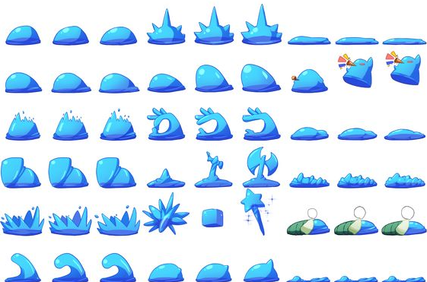 | 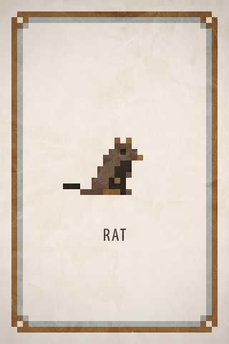
 | 공격 타입 | 근거리
 | 체력 | 30
 | 공격력 | 20
 | 공격속도 | 1
 | 이동속도 | 3
 | 상태 | 대기/이동/공격/피격/죽음
 | 특징 | 매우 빠른 이동 속도

레벨디자인
스테이지명 | 마왕성 지하 계층 - 하수도 미궁(구 감옥 미궁) | 숲 | 설산지대 | 화산지대 | 갱도 | 마왕성 | 기계도시
IDX | Stage_01 | Stage_02 | Stage_03 | Stage_04 | Stage_05 | Stage_06 | Stage_07
레퍼런스 | 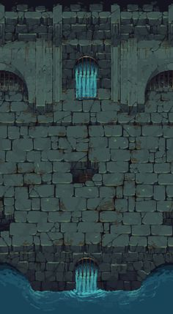 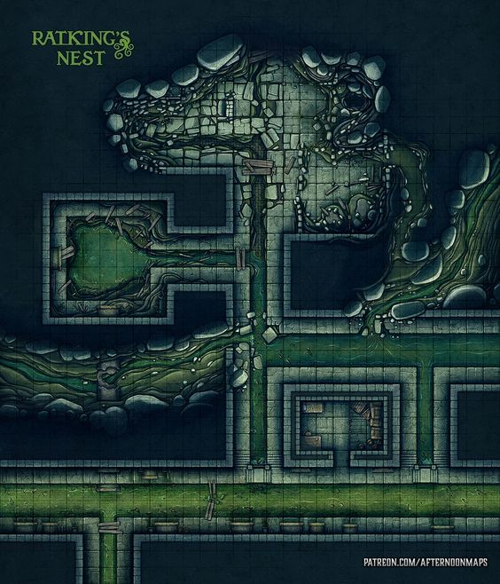 |  |  |  |  |  |  | 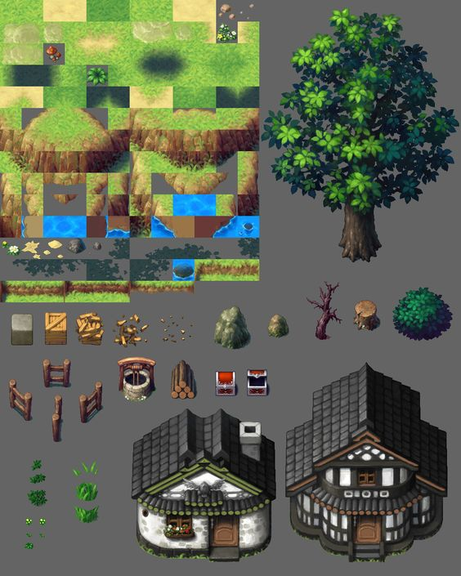 | 
컨셉 | 오래 전에 감옥으로 활용되던 장소였으나 기계도시의 폐수를 처리하기 위해 수십년 전부터 하수처리장으로 사용 중인 계층 그렇기에 벽돌로 이루어진 방들과 가로 막힌 쇠창살 등 그 흔적들이 남아있다. 하수가 흐르는 경로 깊은 곳에 슬라임이 숨어있을 가능성이 높으니 주의 기존의 죄수들은 대부분 가석방되거나 새로운 시설로 옮겨졌으나, 일부 죄수들은 그대로 남겨져 영원히 지하를 배회하고 있다는 괴담이 존재한다 상층에서 흘러 내려오는 오수와 오물들을 먹고 자라는 슬라임과 여러 시체에서 자연 생성된 스켈레톤, 그리고 쥐가 서식 |  |  |  |  |  |  |  |  | 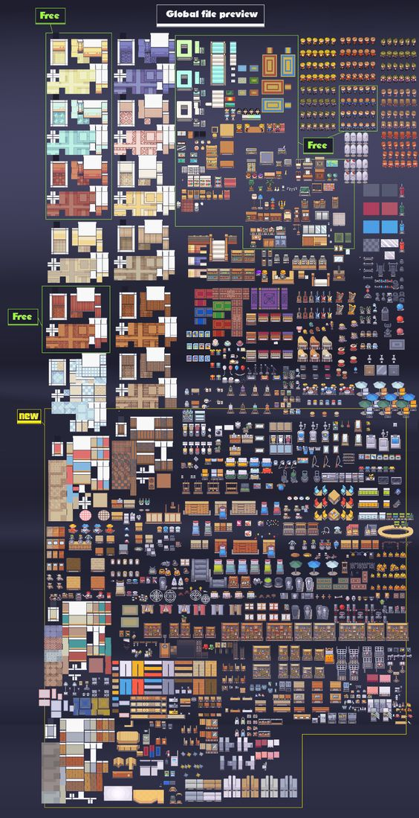
타일 종류 | 1. 바닥(1x1) 배치 - 방과 길목 바닥 전반 분류 - 얼룩진 벽돌 바닥x2, 반파된 벽돌 바닥x2 2. 벽(1x1) 배치 - 방과 길목 가장자리 전반 분류 - 내부 모서리 4개, 상하좌우 직선 벽 4개, 외곽 모서리 4개 3. 쇠창살(1x1) 배치 - 방과 방 사이 문 역할, 기믹, 데코 분류 - 상하좌우 4개 4. 물(1x1) 배치 - 일부 방과 바닥, 데코 분류 - 센터 1개, 상하좌우 4개 5. 배수로(1x1) 배치 - 일부 바닥, 데코 분류 - 좌우 2개 |  |  |  |  |  |  | 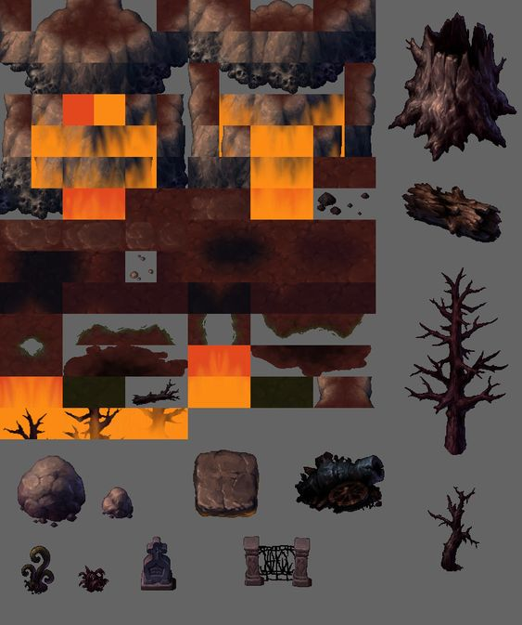
기믹 종류 | 1. 폐 부품 더미(1x1) 배치 - 데코, 기믹 분류 - 논의 2. 하수도 관(1x1) 배치 - 데코, 기믹 분류 - 논의
몬스터 | 슬라임, 스켈레톤, 쥐 | 고블린, 골렘
보스 | 킹슬라임
일반 기믹 | 폐 부품 더미, 하수도 관
문 | 쇠창살

